Intro
Học viện Công nghệ Bưu chính Viễn thông
Khoa Công nghệ Thông tin 1

Tool Testing Report

Nhóm | 10

Tên dự án | Hệ thống học từ vựng tiếng Anh thông minh
Github | EdenfromWISE/SQA03_Nhom10

Thành viên nhóm
B22DCCN277 | Nguyễn Quý Hạnh
B22DCCN349 | Trần Minh Hoàng
B22DCCN757 | Nguyễn Anh Tuấn
B22DCCN758 | Nguyễn Anh Tuấn

Auto Test
Tên dự án | Hệ thống học từ vựng tiếng Anh thông minh | Đánh giá chung |  |  | Phân tích kết quả
Tổng số lượng | 36
Tested | 25
Skipped | 11
PASS | 22
FAIL | 3
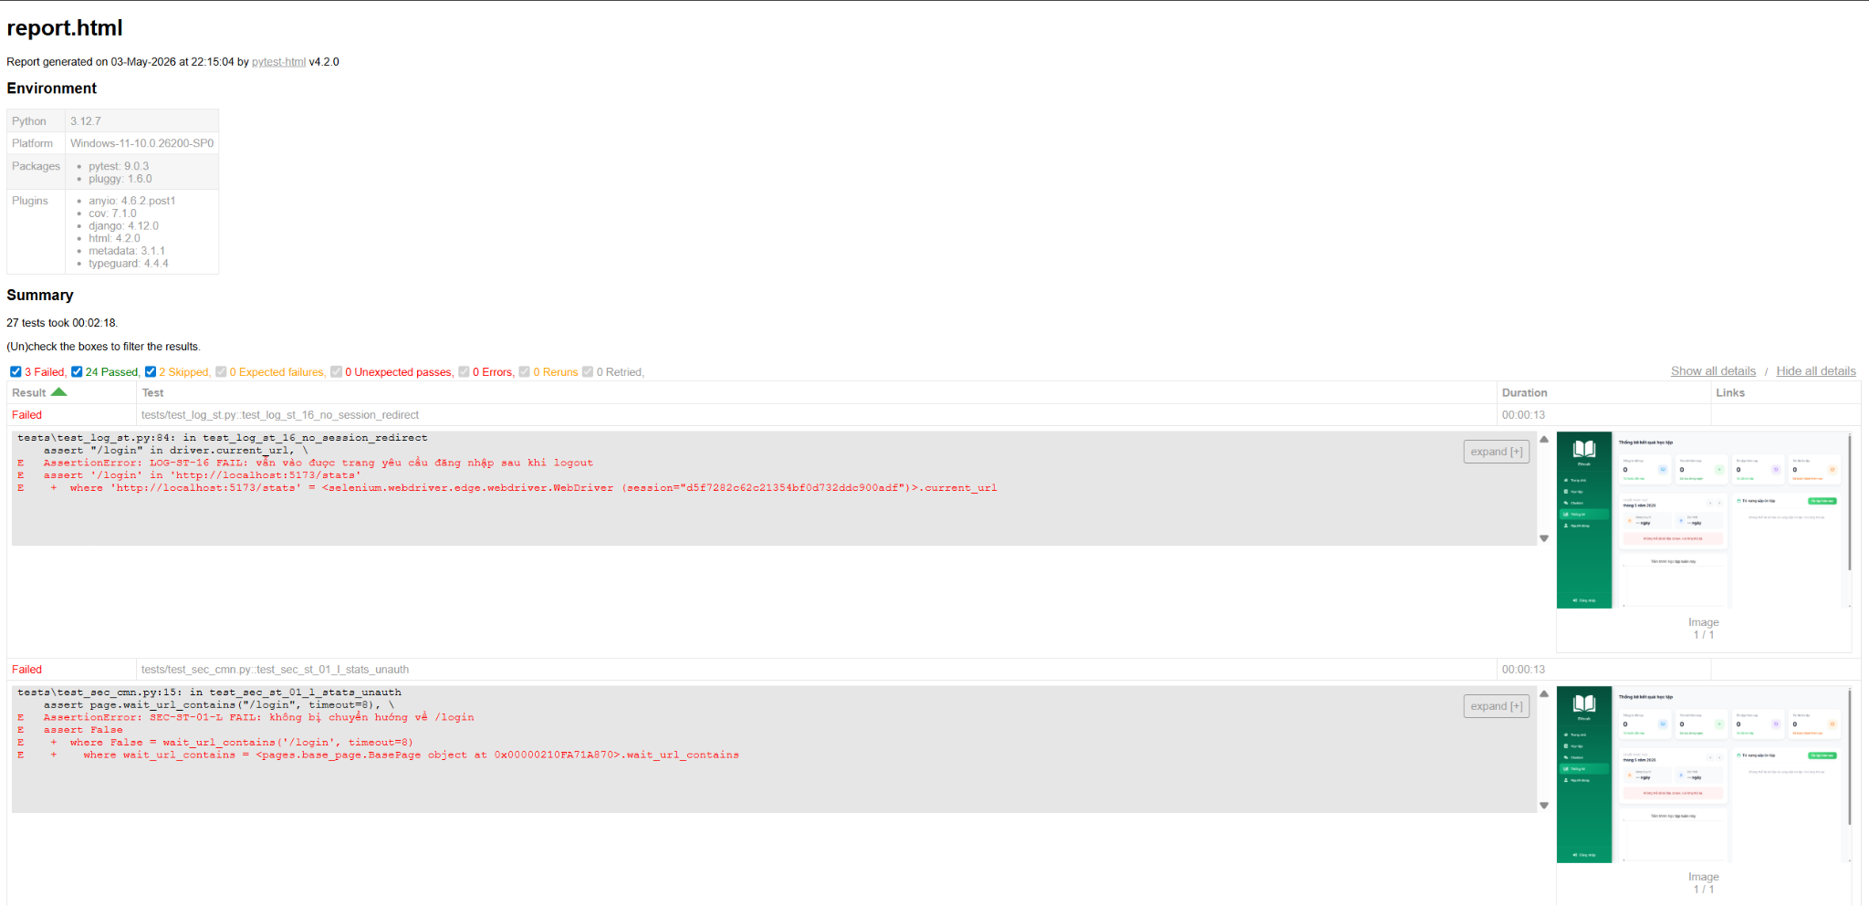
Pass% | 88.00%
ERROR | 0

Mã trường hợp kiểm thử | Mục đích kiểm thử | Category | Người thực hiện | Kết quả mong muốn - Expect | Dữ liệu đầu vào cụ thể nếu có - Query | Kết quả kiểm thử | Ghi chú
ADMIN-SRCH | Tìm kiếm từ vựng - Admin
ADMIN-SRCH-HP-01 | Admin Search (Tiếng Anh) | Positive | Trần Minh Hoàng | Trả về kết quả | apple | PASS | Tìm tiếng Anh
ADMIN-SRCH-HP-02 | Admin Search (Hoa/Thường) | Positive | Trần Minh Hoàng | Trả về kết quả | ApPlE | PASS | Case-insensitive
ADMIN-SRCH-HP-03 | Admin Search (Sub-string) | Positive | Trần Minh Hoàng | Trả về kết quả | pple | PASS | Sub-string
ADMIN-SRCH-NG-02 | Admin Search (Ký tự lạ) | Negative | Trần Minh Hoàng | Không hiển thị kết quả | !@#$%^&*() | PASS | Ký tự đặc biệt vô nghĩa
ADMIN-SRCH-UI-01 | Giao diện thông báo | UI/UX | Trần Minh Hoàng | Có khu vực paginator hoặc "0/N" results | apple | PASS | Có thông báo số lượng kết quả
LOG-ST | Đăng nhập
LOG-ST-01 | Đăng nhập thành công với Email/Password (Luồng chính) | Positive | Nguyễn Anh Tuấn - B22DCCN757 | Đăng nhập thành công + DB cập nhật last_login | Email: ${TEST_USER_EMAIL} Password: ${TEST_USER_PASSWORD} | PASS | Đăng nhập thành công với email/password
LOG-ST-02-empty | Validation: Trống thông tin hoặc sai định dạng Email | Negative | Nguyễn Anh Tuấn - B22DCCN757 | Bỏ trống email + password thì HTML5 chặn submit. | - | PASS | Bỏ trống email + password (HTML5 chặn submit)
LOG-ST-02-format | Validation: Trống thông tin hoặc sai định dạng Email | Negative | Nguyễn Anh Tuấn - B22DCCN757 | Email sai định dạng -> HTML5 chặn (type=email + required) | Email: abc@ Password: 123 | PASS | Email sai định dạng + sai password
LOG-ST-16 | Xử lý phiên khi đã đăng xuất | Negative | Nguyễn Anh Tuấn - B22DCCN757 | Sau logout, dán URL Dashboard -> bị đá về /login | - | FAIL
PG-ST | Thống kê tiến độ học tập người dùng
PG-ST-01-H | Tải đầy đủ các thành phần của user khi cần | Positive | Nguyễn Quý Hạnh | User có dữ liệu -> đủ widget | - | PASS
PG-ST-01-T2 | Không hiển thị các thành phần của user khi chưa có | Negative | Nguyễn Quý Hạnh | User mới chưa học -> hiển thị 0/empty hợp lý, không lỗi giả | - | PASS
REG-ST | Đăng ký tài khoản
REG-ST-02 | Validation: Bỏ trống các trường bắt buộc | Negative | Nguyễn Anh Tuấn - B22DCCN757 | fail_validation - Báo bỏ trống tất cả các trường bắt buộc |  | PASS | Bỏ trống tất cả các trường bắt buộc
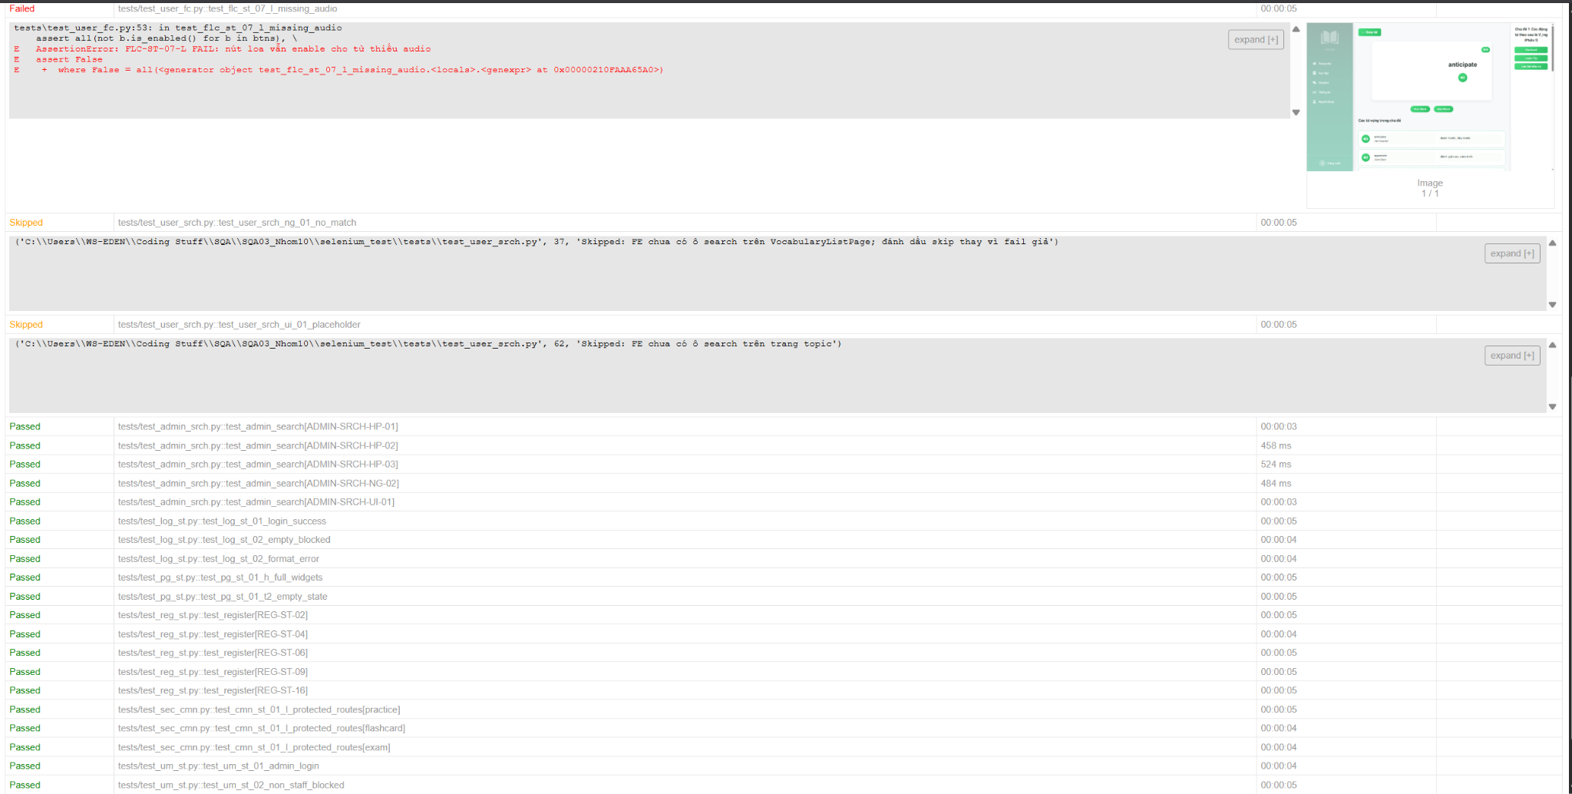
REG-ST-04 | Validation: Sai định dạng Email | Negative | Nguyễn Anh Tuấn - B22DCCN757 | fail_validation - Báo email sai định dạng | Email: abc@com Password: Abc@12345 Password2: Abc@12345 | PASS | Email sai định dạng
REG-ST-06 | Kiểm tra độ dài mật khẩu | Negative | Nguyễn Anh Tuấn - B22DCCN757 | fail_validation - Báo mật khẩu dưới 8 ký tự | Email: sysauto_pwd@test.local Password: 1234 Password2: 1234 | PASS | Mật khẩu dưới 8 ký tự
REG-ST-09 | Validation: Xác nhận mật khẩu không khớp | Negative | Nguyễn Anh Tuấn - B22DCCN757 | fail_validation - Báo xác nhận mật khẩu không khớp | Email: sysauto_p9@test.local Password: Abc@12345 Password2: Abc@1234 | PASS | Xác nhận mật khẩu không khớp
REG-ST-16 | (Ngoại lệ E6) Người dùng Hủy đăng ký | Negative | Nguyễn Anh Tuấn - B22DCCN757 | cancel - Người dùng huỷ form giữa chừng | Email: sysauto_cancel@test.local Password: Abc@12345 Password2: Abc@12345 | PASS | Người dùng huỷ form giữa chừng
CMN-ST | Bảo mật và hiệu năng của học từ vựng
CMN-ST-01-L | Ngăn chặn truy cập trái phép qua URL | Negative | Nguyễn Anh Tuấn - 758 | /practice, /flashcard (learn), /exam khi chưa login -> /login | - | PASS
SEC-ST | Bảo mật trong phiên ôn tập
SEC-ST-01-L | Bảo mật dữ liệu người dùng khi chưa đăng nhập | Negative | Nguyễn Quý Hạnh | Chưa đăng nhập -> truy cập /stats phải bị về /login. | - | FAIL
UM-ST | Trang Admin
UM-ST-01 | Truy cập trang Admin (Luồng chính) | Positive | Nguyễn Anh Tuấn - B22DCCN757 | Superuser truy cập được /admin và xem danh sách user | - | PASS
UM-ST-02 | (Ngoại lệ) Ngăn chặn User thường truy cập Admin | Negative | Nguyễn Anh Tuấn - B22DCCN757 | User thường không được vào /admin | - | PASS
UM-ST-03 | Tìm kiếm và Lọc dữ liệu | Positive | Nguyễn Anh Tuấn - B22DCCN757 | Tìm kiếm và lọc dữ liệu trong list Users | - | PASS
UM-ST-04 | Khóa (Vô hiệu hóa) tài khoản người dùng | Positive | Nguyễn Anh Tuấn - B22DCCN757 | Bỏ tick is_active -> user không thể login API nữa | - | PASS
FLC-ST | Học từ bằng Flashcard
FLC-ST-07-L | Thiếu Audio (Negative) | Negative | Nguyễn Anh Tuấn - 758 | Từ không có audio -> nút loa phải bị disabled (kỳ vọng). | - | FAIL | Nút loa vẫn enable cho từ thiếu audio
FLC-ST-03-H | Chuyển trạng thái (State) của thể flashcard | UI/UX | Nguyễn Anh Tuấn - 758 | Click 'lật thẻ' -> hiện mặt sau | - | PASS
USER-SRCH | Người dùng tìm kiếm
USER-SRCH-BD-01 | Tìm kiếm - Giá trị biên (Để trống) | Negative | Trần Minh Hoàng | Để trống ô search và Enter -> giữ nguyên trạng thái | - | PASS
USER-SRCH-NG-01 | Tìm kiếm từ vựng (Không tồn tại) | Negative | Trần Minh Hoàng | Tìm từ không có -> empty state thân thiện | zzznotexistword999 | Skipped | Thanh tìm kiếm không hoạt động
USER-SRCH-UI-01 | Giao diện ô Search | UI/UX | Trần Minh Hoàng | Ô search có placeholder rõ ràng (nếu có) | - | Skipped | Thanh tìm kiếm không hoạt động

Stress Test
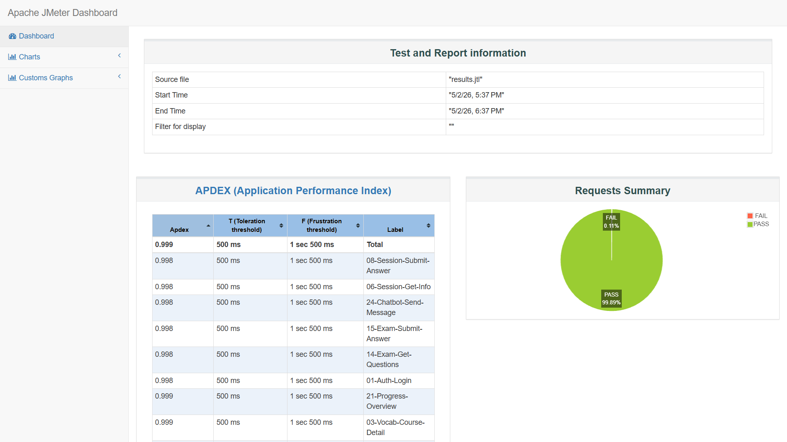
Tên dự án
Module
Người thực hiện
Tổng số lượng | 24 |  | Đánh giá chung |  |  | Phân tích kết quả
Tested | 24 |  | - Hệ thống được stress test ở một số endpoint cụ thể, với lưu lượng gấp đôi yêu cầu của SQA plan (50req/s => 100 req/s) - Hệ thống có hiệu năng ổn và có độ ổn định tương đối cao < 1% lỗi |  |  | - Hần lớn các API (trên 90%) có thời gian phản hồi trung bình thấp, chỉ dao động từ 9ms đến 30ms - API đăng nhập có thời gian phản hồi cao nhất, do quá trình băm mật khẩu và khởi tạo JWT thường tốn nhiều tài nguyên CPU hơn các tác vụ đọc dữ liệu thông thường - Chênh lệch giữa Response Average và Response 1% worst không cao, hệ thống không bị hiện tượng nghẽn cổ chai kéo dài - Tỉ lệ lỗi chung quy thấp và hoạt động tương đối ổn định.
Pending | 0

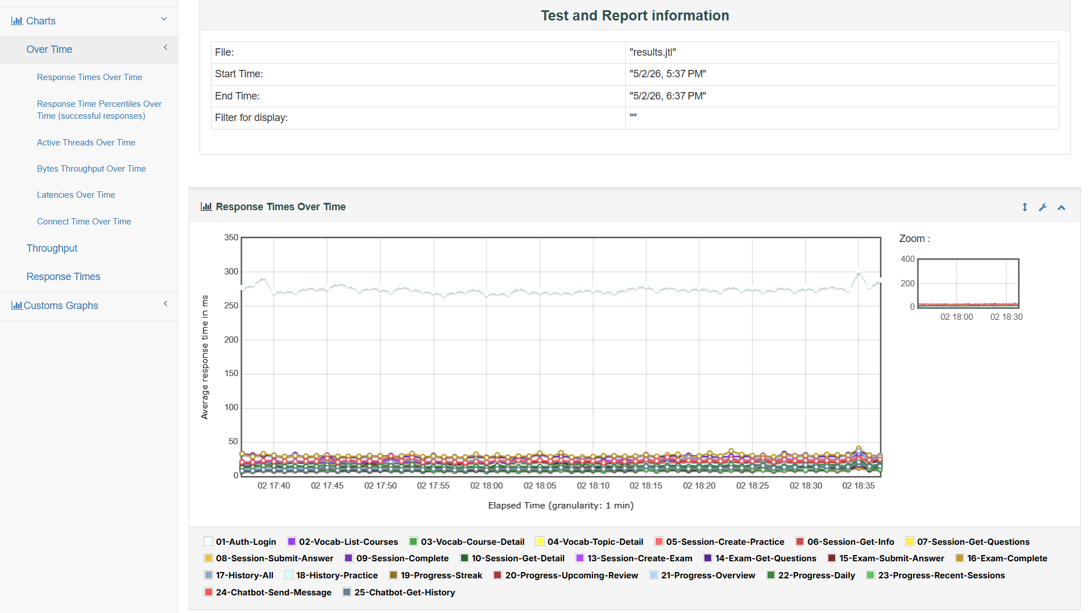
Mã trường hợp kiểm thử | Mục đích kiểm thử | Người thực hiện | Samples | Xác suất lỗi | Response average (ms) | Response 1% worst (ms) | Transactions/s | Notes
01-Auth-Login | Kiểm tra tính năng đăng nhập hệ thống bằng tài khoản người dùng và trích xuất mã xác thực JWT (Access Token). | Nguyễn Anh Tuấn - 757 | 15708 | 0.03% | 276.22 | 358 | 4.36
02-Vocab-List-Courses | Kiểm tra hiệu năng API lấy danh sách toàn bộ các khóa học (Courses) hiện có. | Trần Minh Hoàng | 15702 | 0.03% | 22.49 | 46 | 4.36
03-Vocab-Course-Detail | Kiểm tra khả năng truy xuất thông tin chi tiết của một khóa học cụ thể theo ID. | Trần Minh Hoàng | 15696 | 0.10% | 10.59 | 24 | 4.36
04-Vocab-Topic-Detail | Kiểm tra khả năng truy xuất thông tin chi tiết của một chủ đề học tập (Topic) cụ thể. | Trần Minh Hoàng | 15694 | 0.05% | 10.77 | 26 | 4.36
05-Session-Create-Practice | Kiểm tra tính năng khởi tạo một phiên luyện tập (Practice Session) mới cho một chủ đề. | Nguyễn Anh Tuấn - 758 | 15688 | 0.06% | 19.76 | 38 | 4.36
06-Session-Get-Info | Kiểm tra việc lấy thông tin trạng thái của phiên luyện tập vừa khởi tạo. | Nguyễn Anh Tuấn - 758 | 15674 | 0.18% | 9.57 | 23 | 4.36
07-Session-Get-Questions | Kiểm tra khả năng tải danh sách các câu hỏi dành cho phiên luyện tập. | Nguyễn Anh Tuấn - 758 | 15672 | 0.10% | 11.4 | 26 | 4.35
08-Session-Submit-Answer | Kiểm tra tính năng nộp câu trả lời, ghi nhận nội dung đáp án và thời gian thực hiện của từng câu hỏi. | Nguyễn Anh Tuấn - 758 | 15668 | 0.18% | 15.41 | 33 | 4.35
09-Session-Complete | Kiểm tra quy trình gửi yêu cầu hoàn thành (kết thúc) phiên luyện tập. | Nguyễn Anh Tuấn - 758 | 15660 | 0.13% | 29.32 | 59 | 4.35
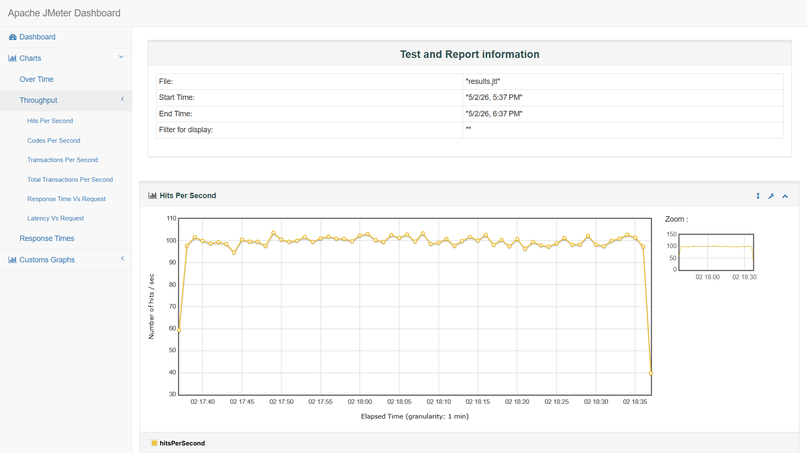
10-Session-Get-Detail | Kiểm tra việc truy xuất kết quả và báo cáo chi tiết sau khi phiên luyện tập kết thúc. | Nguyễn Anh Tuấn - 758 | 15656 | 0.14% | 15.32 | 32 | 4.35
13-Session-Create-Exam | Kiểm tra tính năng khởi tạo một phiên thi (Exam Session) với các tham số giới hạn thời gian và điểm chuẩn. | Nguyễn Anh Tuấn - 758 | 15648 | 0.08% | 21.88 | 42 | 4.35
14-Exam-Get-Questions | Kiểm tra khả năng tải danh sách câu hỏi phục vụ cho bài thi. | Nguyễn Anh Tuấn - 758 | 15646 | 0.17% | 11.05 | 26 | 4.35
15-Exam-Submit-Answer | Kiểm tra tính năng nộp câu trả lời cho các câu hỏi trong chế độ thi cử. | Nguyễn Anh Tuấn - 758 | 15640 | 0.23% | 15.22 | 34 | 4.35
16-Exam-Complete | Kiểm tra quy trình hoàn thành bài thi và tính toán kết quả thi. | Nguyễn Anh Tuấn - 758 | 15638 | 0.14% | 30.35 | 60.61 | 4.35
17-History-All | Kiểm tra tính năng truy xuất toàn bộ lịch sử các phiên học tập của người dùng. | Nguyễn Quý Hạnh | 15636 | 0.06% | 21.96 | 50 | 4.35
18-History-Practice | Kiểm tra khả năng lọc lịch sử học tập riêng cho chế độ luyện tập (Practice). | Nguyễn Quý Hạnh | 15632 | 0.12% | 15.7 | 36 | 4.35
19-Progress-Streak | Kiểm tra việc lấy dữ liệu về chuỗi ngày học tập liên tục (Streak) của người dùng. | Nguyễn Quý Hạnh | 15632 | 0.09% | 9.89 | 24 | 4.34
20-Progress-Upcoming-Review | Kiểm tra danh sách các nội dung cần ôn tập trong tương lai (Upcoming Review). | Nguyễn Quý Hạnh | 15628 | 0.09% | 11.64 | 25 | 4.34
21-Progress-Overview | Kiểm tra dữ liệu tổng quan về tiến độ học tập (Progress Overview). | Nguyễn Quý Hạnh | 15622 | 0.08% | 11.46 | 26.77 | 4.34
22-Progress-Daily | Kiểm tra báo cáo tiến độ học tập theo từng ngày (Daily Progress). | Nguyễn Quý Hạnh | 15620 | 0.12% | 14.89 | 32 | 4.34
23-Progress-Recent-Sessions | Kiểm tra danh sách tóm tắt các phiên học tập gần nhất (Recent Sessions). | Nguyễn Quý Hạnh | 15620 | 0.06% | 9.63 | 22 | 4.34
24-Chatbot-Send-Message | Kiểm tra tính năng gửi tin nhắn và tương tác với Chatbot hỗ trợ học tập. | Nguyễn Quý Hạnh | 15616 | 0.15% | 22.68 | 53 | 4.34
25-Chatbot-Get-History | Kiểm tra khả năng truy xuất lịch sử các tin nhắn đã trao đổi với Chatbot. | Nguyễn Quý Hạnh | 15610 | 0.05% | 11.27 | 24.89 | 4.34
TOTAL |  |  | 360006 | 0.11% |  |  | 100.04

